B.J
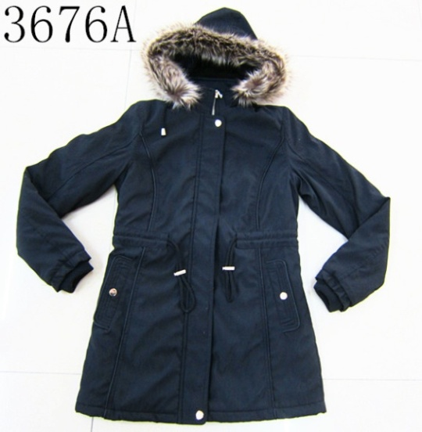
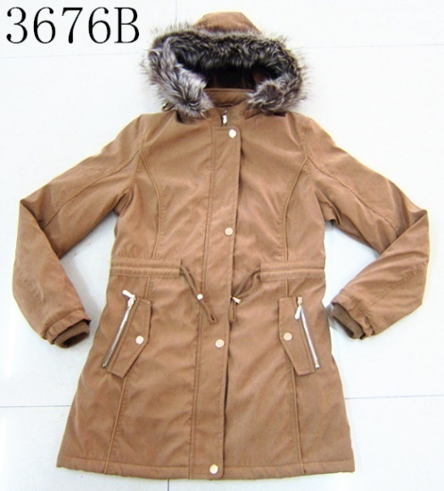
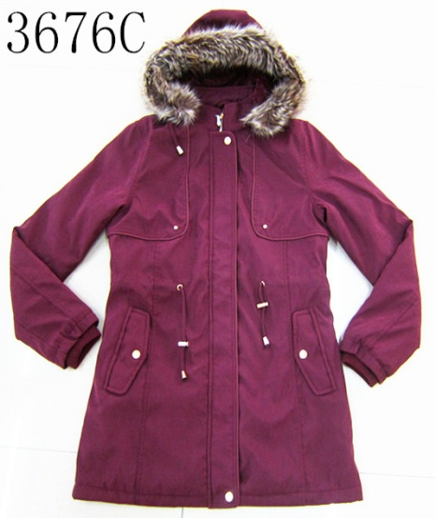
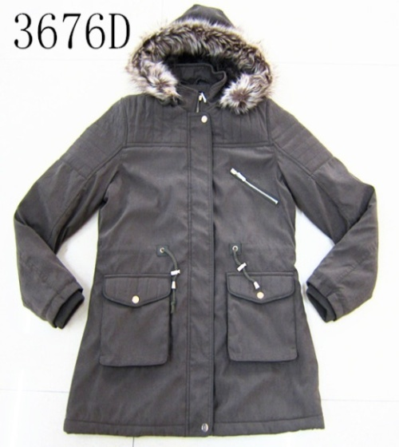
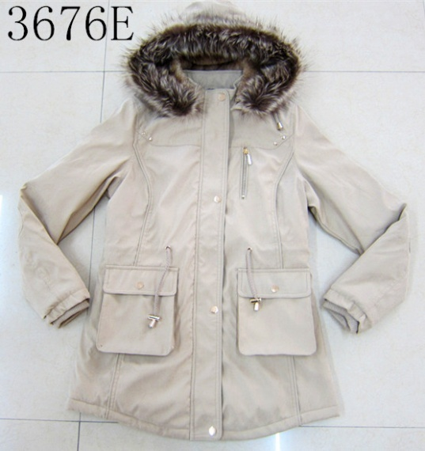
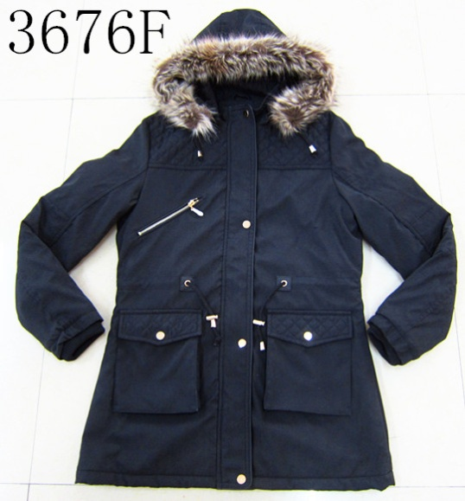
REF： | 17052 |  |  |  | DESC | 3676-Lady twill jacket
Item: | 3676A/B/C/D/E/F |  |  |  | Qty: | 18144 | pcs
 |  |  |  |  | Price: | US$11.90
SIZE | CM |  |  |  |  |  | ratio
 |  | S/CH | M/M | L/G | XL/EG | color |  | S/CH | M/M | L/G | XL/EG
Length | 衣长 | 74 | 76 | 78 | 80 | Black | 黑色 | 2 | 4 | 4 | 2
Chest | 胸围 | 48 | 50 | 52 | 54 | Brown | 棕色 | 1 | 2 | 2 | 1
Bottom | 下摆 | 52 | 54 | 56 | 58 | D.red | 暗红 | 1 | 2 | 2 | 1
Waist | 腰围 | 43 | 45 | 47 | 49 | Military | 军绿 | 1 | 2 | 2 | 1
 |  |  |  |  |  | Khaki | 卡其 | 1 | 2 | 2 | 1

Shell: | Twill |  |  |  |  | Qty per style as below:
Lining: | fake fur ----北极绒毛里 |  |  |  |  | Item | ctns | pcs/ctn | Qty:
 |  |  |  |  |  | 3676A | 84 | 36 | 3024 | pcs
 |  |  |  |  |  | 3676B | 84 | 36 | 3024 | pcs
 |  |  |  |  |  | 3676C | 84 | 36 | 3024 | pcs
 |  |  |  |  |  | 3676D | 84 | 36 | 3024 | pcs
 |  |  |  |  |  | 3676E | 84 | 36 | 3024 | pcs
 |  |  |  |  |  | 3676F | 84 | 36 | 3024 | pcs
 |  |  |  |  |  | Total: | 504 | 36 | 18144 | pcs

